Cambio 1
Volver

Tema 1
 | A partir del 01.01.2020 (Año 2020) en "Exportar a HR Form 22"
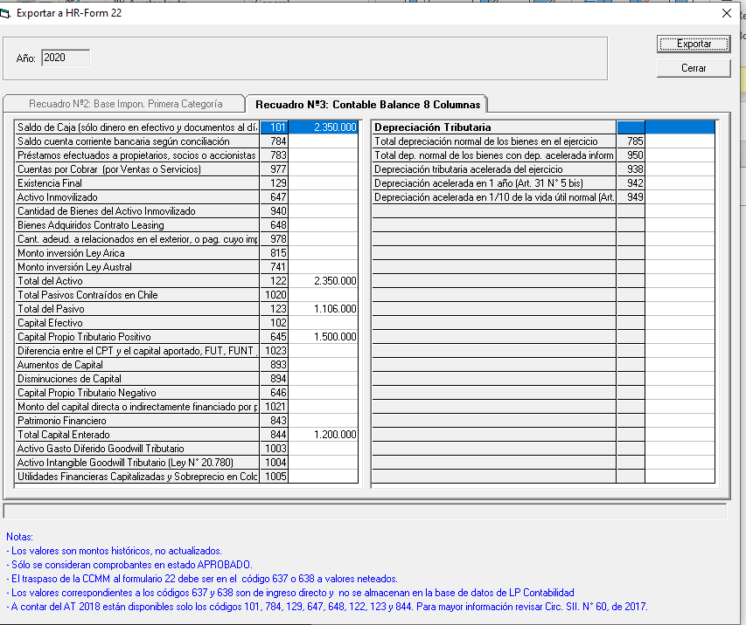
 | 1° | Bloquear lo que esta indicado
 |  | en cuadro Rojo

 | 2° | Se debe habilitar (Recuadro Verde)
 |  | Recuadro N° 6 Datos Informativos
 |  | Recuadro N° 10 Depreciación

 | 3° | Las instrucciones que estan abajo
 |  | son solo hasta el año 2019
 |  | (cuadro Rojo)

 | 4° | A partir del año 2020
 |  | las instrucciones son:

 |  | * Los Valores son montos históricos
 |  | * Solo se consideran comprobantes en
 |  | estado de Aprobado
 |  | * Mayores Instruccione Circ 13/21 SII

Cambio 3
Volver

Tema 1
 | Este sera el Recuadro 10 a Partir del año 2020

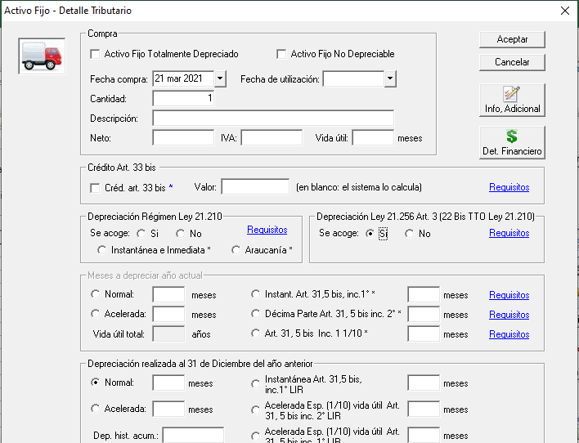
 | RECUADRO Nº 10: DEPRECIACIÓN

 | Cantidad de bienes del activo inmovilizado | 940
 | Depreciación acelerada en 1/3 vida util, del ejercicio (art. 31 N° 5 LIR) | 938 | +
 | Depreciación acelerada vida útil de 1 año, del ejercicio (art. 31 N° 5 bis LIR) | 942 | +
 | Depreciación acelerada en 1/10 vida últil, del ejercicio (art. 31 N° 5 bis LIR) | 949 | +
 | Depreciación instántanea por el 50% del valor de adquisición del bien físico del activo inmovilizado, utilizado en el ejercicio (art. 21° transitorio Ley N° 21.210) | 1138 | +
 | Depreciación instántanea por el 100% del valor de adquisición del bien físico del activo inmovilizado, adquirido en el ejercicio (art. 22° transitorio Ley N° 21.210) | 1139 | +
 | Depreciación instántanea por el 100% del valor de adquisición del bien físico del activo inmovilizado, adquirido en el ejercicio (art. 22° transitorio bis Ley N° 21.210, incorporado por la Ley N°21.256) | 1158 | +

 | Notas
 | 1° Para el código 940 debe traer la cantidad de bienes del activo inmovilizado
 | del reporte activo Fijo Tributarios
 | 2° Para los codigos 938, 942, 949, 1138, 1139, 1158 debe traer la informacion
 | del reporte activo fijo tributario monto de "Depreciación Periodo"
 | de los activos que cumplan con ese requisito

 | 3° Esto aplica SOLO para contribuyentes
 | Art. 14 A

